Hoja1
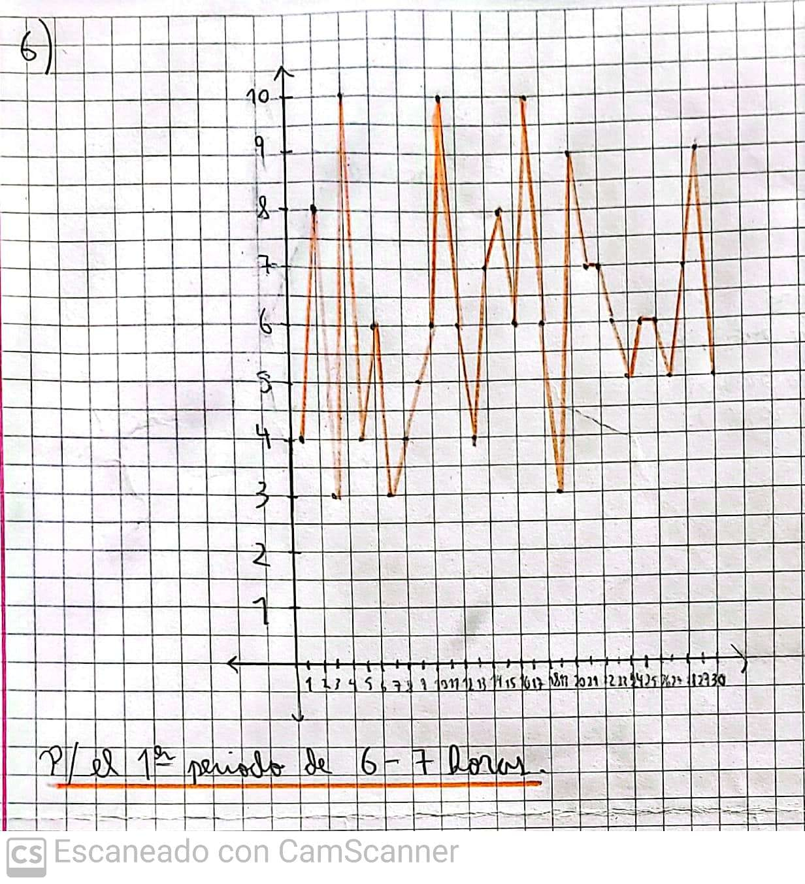
periodo 1 | n° de defectos | nk | fk | Nk | Fk
4 | 3 | 3 | 0.10 | 3 | 0.1
8 | 4 | 4 | 0.13 | 7 | 0.23
3 | 5 | 5 | 0.17 | 12 | 0.39
10 | 6 | 7 | 0.23 | 19 | 0.62
4 | 7 | 4 | 0.13 | 23 | 0.75
6 | 8 | 2 | 0.07 | 25 | 0.81
3 | 9 | 2 | 0.07 | 27 | 0.87
4 | 10 | 3 | 0.10 | 31 | 1
5 |  | 30 | 1
6
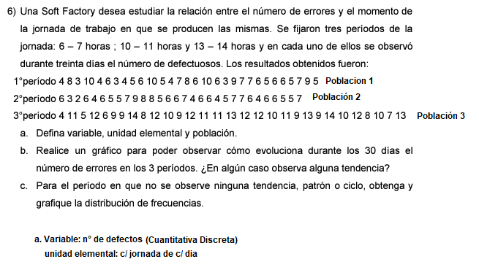
10
5
4
7
8
6
10
6
3
9
7
7
6
5
6
6
5
7
9
5

